Schilderbestellformular MTB
Schilderbestellformular MTB Route

Bitte blau markierte Felder ausfüllen!- Für die Bestellung bitte auch das Leitsystem Handbuch beachten!

TVB/ Gemeinde: |  |  |  | Telefon:
Ansprechpartner: |  |  |  | Email:
Information für die graphische Gestaltung/ Vorbereitung der Schilder:

Bikegebiet/ TVB: |  |  |  | Routennr./ Verbindlicher Routenname:
LOGO zum Bestellformular mitschicken

Bei einer Rundroute verbindliche Richtung angeben! |  | bitte eintragen |  | Start der Route:

Schwierigkeitsklasse: |  | Bitte eintragen |  | Ziel der Route:

Routenbeschreibung für die Internetseite ( Bitte auch Start und Ziel angeben!)

Schildertyp |  | Mustertafel | Anzahl -bitte eintragen | Pauschale Anrechenbare Kosten (€) | Gesamt anrechenbare Nettokosten (€)
Ausgangsschild |  | 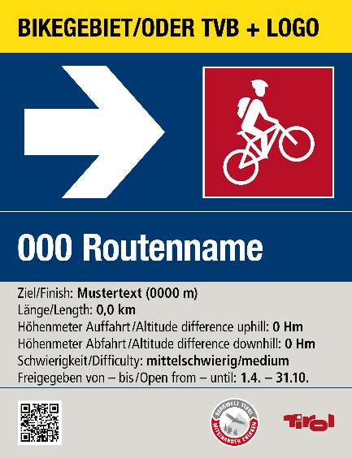 | 0 | Größe (mm) 200x260x3+1Lasche | 0
Größe (mm) 200x260x3+1Lasche
Farbwerte: Verkehrsgelb RAL 1023 (CYMK 0 10 90 0) Ultramarinblau RAL 5002 (CYMK 100 70 0 40) Signalweiß RAL 9003 (CYMK 0 0 0 0) Telegrau RAL 7047 (CYMK 0 0 5 20) Piktogramme: Blau = leicht/easy: Signalblau: RAL 5005 (CYMK 100 40 0 40) Rot = mittelschwierig/medium: Signalrot: RAL 3001(CYMK 20 100 90 10) Schwarz = schwer/difficult: Signalschwarz RAL 9004 (CYMK 100 90 100 80) |  |  |  | 21
Richtungsschild |  | 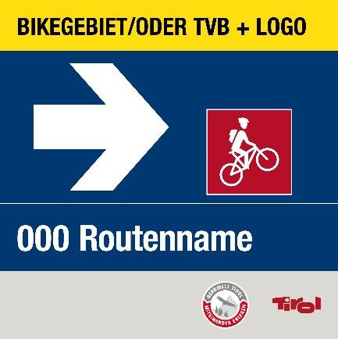 | 0 | Größe (mm) 200x200x3+1Lasche | 0
Größe (mm) 200x200x3+1Lasche
Farbwerte: Verkehrsgelb RAL 1023 (CYMK 0 10 90 0) Ultramarinblau RAL 5002 (CYMK 100 70 0 40) Signalweiß RAL 9003 (CYMK 0 0 0 0) Telegrau RAL 7047 (CYMK 0 0 5 20) Piktogramme: Blau = leicht/easy: Signalblau: RAL 5005 (CYMK 100 40 0 40) Rot = mittelschwierig/medium: Signalrot: RAL 3001(CYMK 20 100 90 10) Schwarz = schwer/difficult: Signalschwarz RAL 9004 (CYMK 100 90 100 80) |  |  |  | 19
 |  | falls einzelne Richtungsschilder gesondert beschriftet werden sollen, bitte Beschriftung mit Anzahl hier einfügen
Pfeil groß |  |  | 0 | 1 | 0
für Ausgangs und Richtungsschild
Farbwerte: Signalweiß RAL 9003 (CYMK 0 0 0 0) Vor Ort aufklebbar |  |  | automatische Übertragung
Verhaltensregeln |  | 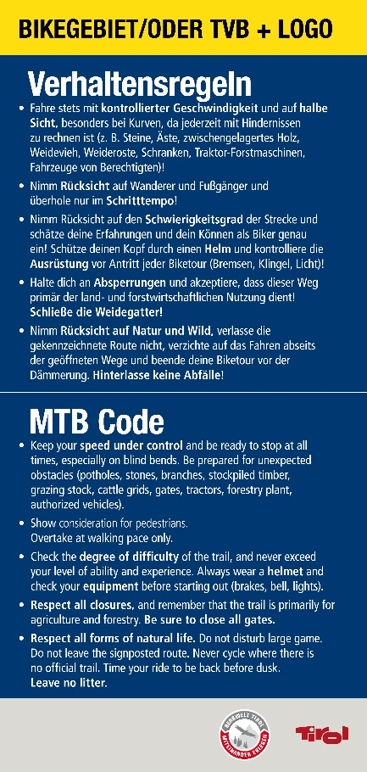 | 0 | Größe (mm) 200x420x3+1Lasche | 0
Größe (mm) 200x420x3+1Lasche
Farbwerte: Verkehrsgelb RAL 1023 (CYMK 0 10 90 0) Ultramarinblau RAL 5002 (CYMK 100 70 0 40) Signalweiß RAL 9003 (CYMK 0 0 0 0) Telegrau RAL 7047 (CYMK 0 0 5 20) Piktogramme: Blau = leicht/easy: Signalblau: RAL 5005 (CYMK 100 40 0 40) Rot = mittelschwierig/medium: Signalrot: RAL 3001(CYMK 20 100 90 10) Schwarz = schwer/difficult: Signalschwarz RAL 9004 (CYMK 100 90 100 80) |  |  |  | 27
reduziertes Richtungsschild |  | 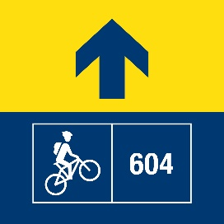 | 0 | Größe (mm) 120x120x3+1Lasche | 0
Größe (mm) 120x120x3+1Lasche
Farbwerte: Verkehrsgelb RAL 1023 (CYMK 0 10 90 0) Ultramarinblau RAL 5002 (CYMK 100 70 0 40) Signalweiß RAL 9003 (CYMK 0 0 0 0) |  |  |  | 15
Pfeil klein |  |  | 0 |  | 0
für reduziertes Richtungsschild
Farbwerte: Ultramarinblau RAL 5002 (CYMK 100 70 0 40) Vor Ort aufklebbar |  |  | automatische Übertragung | 1
Richtungsschild Routenname + separater Zielbeschriftung |  | 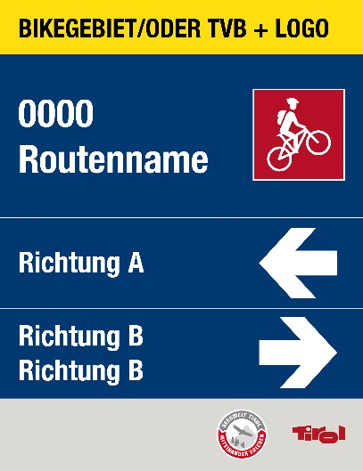 | 0 | Größe (mm) 200x260x3+1Lasche | 0
Größe (mm) 200x260x3+1Lasche
Farbwerte: Verkehrsgelb RAL 1023 (CYMK 0 10 90 0) Ultramarinblau RAL 5002 (CYMK 100 70 0 40) Signalweiß RAL 9003 (CYMK 0 0 0 0) Telegrau RAL 7047 (CYMK 0 0 5 20) Piktogramme: Blau = leicht/easy: Signalblau: RAL 5005 (CYMK 100 40 0 40) Rot = mittelschwierig/medium: Signalrot: RAL 3001(CYMK 20 100 90 10) Schwarz = schwer/difficult: Signalschwarz RAL 9004 (CYMK 100 90 100 80) |  |  |  | 21
Richtungsschild 2 Routen |  | 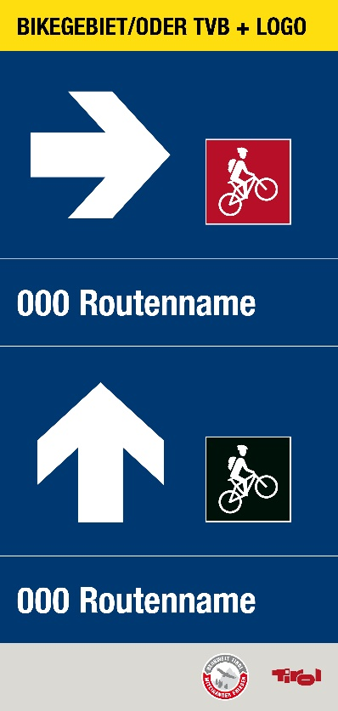 | 0 | Größe (mm) 200x420x3+1Lasche | 0
Größe (mm) 200x420x3+1Lasche
Farbwerte: Verkehrsgelb RAL 1023 (CYMK 0 10 90 0) Ultramarinblau RAL 5002 (CYMK 100 70 0 40) Signalweiß RAL 9003 (CYMK 0 0 0 0) Telegrau RAL 7047 (CYMK 0 0 5 20) Piktogramme: Blau = leicht/easy: Signalblau: RAL 5005 (CYMK 100 40 0 40) Rot = mittelschwierig/medium: Signalrot: RAL 3001(CYMK 20 100 90 10) Schwarz = schwer/difficult: Signalschwarz RAL 9004 (CYMK 100 90 100 80) |  |  |  | 27
Richtungsschild 2 Routen |  | 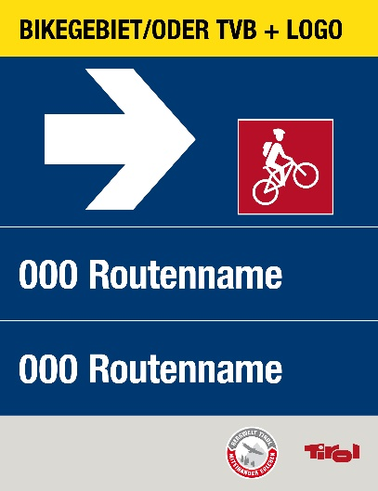 | 0 | Größe (mm) 200x260x3+1Lasche | 0
Größe (mm) 200x260x3+1Lasche
Farbwerte: Verkehrsgelb RAL 1023 (CYMK 0 10 90 0) Ultramarinblau RAL 5002 (CYMK 100 70 0 40) Signalweiß RAL 9003 (CYMK 0 0 0 0) Telegrau RAL 7047 (CYMK 0 0 5 20) Piktogramme: Blau = leicht/easy: Signalblau: RAL 5005 (CYMK 100 40 0 40) Rot = mittelschwierig/medium: Signalrot: RAL 3001(CYMK 20 100 90 10) Schwarz = schwer/difficult: Signalschwarz RAL 9004 (CYMK 100 90 100 80) |  |  |  | 21
Richtungsschild 3 Routen |  | 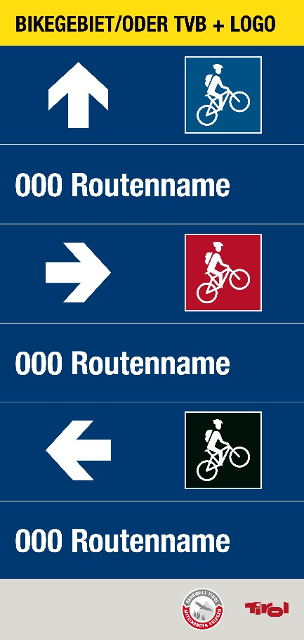 | 0 | Größe (mm) 200x420x3+1Lasche | 0
Größe (mm) 200x420x3+1Lasche
Farbwerte: Verkehrsgelb RAL 1023 (CYMK 0 10 90 0) Ultramarinblau RAL 5002 (CYMK 100 70 0 40) Signalweiß RAL 9003 (CYMK 0 0 0 0) Telegrau RAL 7047 (CYMK 0 0 5 20) Piktogramme: Blau = leicht/easy: Signalblau: RAL 5005 (CYMK 100 40 0 40) Rot = mittelschwierig/medium: Signalrot: RAL 3001(CYMK 20 100 90 10) Schwarz = schwer/difficult: Signalschwarz RAL 9004 (CYMK 100 90 100 80) |  |  |  | 27
MTB Route Ende |  | 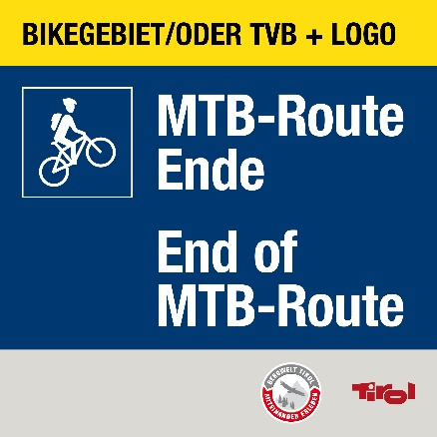 | 0 | Größe (mm) 200x200x3+1Lasche | 0
Größe (mm) 200x200x3+1Lasche
Farbwerte: Verkehrsgelb RAL 1023 (CYMK 0 10 90 0) Ultramarinblau RAL 5002 (CYMK 100 70 0 40) Signalweiß RAL 9003 (CYMK 0 0 0 0) Telegrau RAL 7047 (CYMK 0 0 5 20) Piktogramme: Blau = leicht/easy: Signalblau: RAL 5005 (CYMK 100 40 0 40) Rot = mittelschwierig/medium: Signalrot: RAL 3001(CYMK 20 100 90 10) Schwarz = schwer/difficult: Signalschwarz RAL 9004 (CYMK 100 90 100 80) |  |  |  | 19
Schiebestrecke |  | 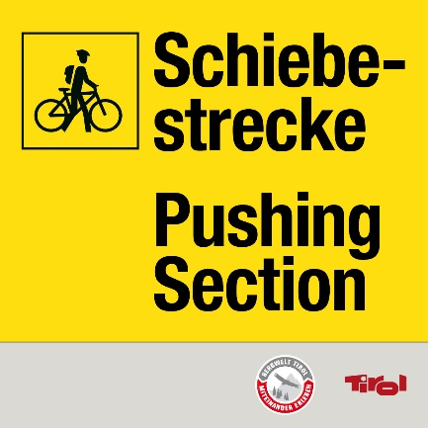 | 0 | Größe (mm) 200x200x3+1Lasche | 0
Größe (mm) 200x200x3+1Lasche
Farbwerte: Verkehrsgelb RAL 1023 (CYMK 0 10 90 0) Signalschwarz RAL 9004 (CYMK 100 90 100 80) Telegrau RAL 7047 (CYMK 0 0 5 20) |  |  |  | 19
Gesperrt Schild |  | 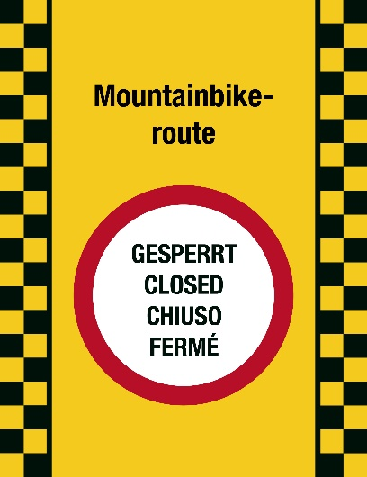 | 0 | Größe (mm) 200x260x3+1Lasche | 0
Größe (mm) 200x260x3+1Lasche
Farbwerte: Verkehrsgelb RAL 1023 (CYMK 0 10 90 0) Signalrot RAL 3001 (CMYK 20 100 90 10) Signalweiß RAL 9003 (CYMK 0 0 0 0) Signalschwarz RAL 9004 (CYMK 100 90 100 80) |  |  |  | 21
Kreuzung |  | 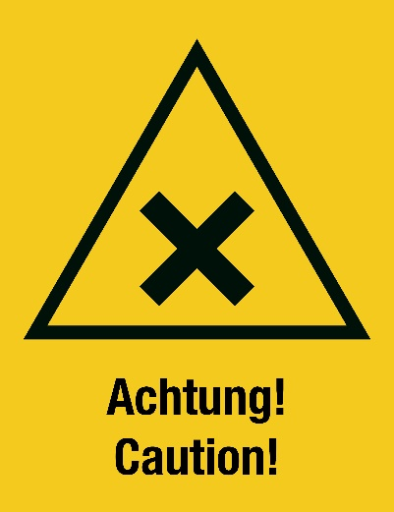 | 0 | Größe (mm) 200x260x3+1Lasche | 0
Größe (mm) 200x260x3+1Lasche
Farbwerte: Verkehrsgelb RAL 1023 (CYMK 0 10 90 0) Signalschwarz RAL 9004 (CYMK 100 90 100 80) |  |  |  | 21
Ausgenommen Radfahren |  | 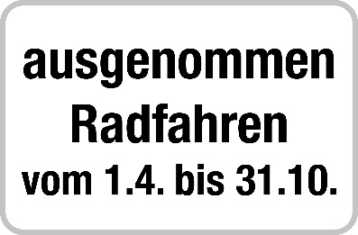 | 0 | Größe (mm) 470x230x3+1Lasche | 0
Größe (mm) 470x230x3+1Lasche
Farbwerte: Signalschwarz RAL 9004 (CYMK 100 90 100 80) auf weiß |  |  |  | 34
Gatter schließen |  |  | 0 | Größe (mm) 200x50x3+1Lasche | 0
Größe (mm) 200x50x3+1Lasche
Variable Beschriftung möglich z.B Achtung Kreuzung; Zum Trail etc. Farbwerte: Verkehrsgelb RAL 1023 (CYMK 0 10 90 0) Signalschwarz RAL 9004 (CYMK 100 90 100 80) |  | falls gewünscht hier andere Beschriftung einfügen |  | 14
Gesamt |  | Schilder | 0 |  | € -

 |  | Pfeile | 0

Möchten Sie für die Beschilderung einen Antrag auf Fördermittel stellen? |  |  |  | bitte eintragen

 | Folgende Standards müssen bei der Umsetzung der Beschilderung eingehalten werden: • Aluschilder mit einer Dicke von 3mm und jeweils 2 Bolzen 6mm inkl. Beilagscheibe und Mutter in einem • Beständig gegen alle Witterungseinflüsse (Windeinflüsse, Schneelasten) • Farbecht • UV beständig • Garantieleistung von mindestens 6 Jahren • Folie 3M Scotchcal™ Farbfolien Serie 100 oder gleichwertiger Standard als Schutz • Hochwertiger Digitaldruck inklusive Schutzlaminat • Montage der Schilder muss durch ein stabiles, einfaches und sicheres System erfolgen: integrierte mit dem Schild verschweißte Schrauben, Stahlbandlasche und Rohrklemmen oder Verklebung von Stahlbandlasche und Schild.

